Výkaz nábytku pro VZ
Specifikace a cenová nabídka typizovaného nábytku pro doplnění skladových zásob

Položka | Počet kusů | Barva - povrch | Popis | Rozměry: v-š-hl | Náčrt | Cena/ks bez DPH | Cena celkem bez DPH
Stůl jednací | 1 | CALVADOS 1792 | plné boky, uprostřed vzpěra o výšce min. 40 cm, stolová deska o tloušťce 18 mm na jedné straně zaoblení, které přečnívá přes plný bok | 76 - 200 - 73 |  |  | 0.00 Kč
Stůl jednací | 1 | CALVADOS 1792 | plné boky, uprostřed vzpěra o výšce min. 40 cm, stolová deska o tloušťce 18 mm na jedné straně zaoblení, které přečnívá přes plný bok | 76 - 140 - 73 |  |  | 0.00 Kč
Skříň plná čtyřdveřová se středovou zásuvkou | 5 | CALVADOS 1792 | sokl 5 cm, spodní část dvoudveřová, uvnitř jedna police, světlá výška mezi spodní a horní hranou přihrádky 33 cm; vprostřed šuplík o výšce 17 cm po celé šířce; horní část dvoudveřová, rozdělená jednou policí na dvě přihrádky o výšce 33 cm; světlá výška mezi spodní a horní hranou přihrádek musí být 33 cm, aby umožňovala uložení šanonu o výšce 31,5 cm; pevná záda; úchytka 63121 Martina | 165 - 80 - 41 + dveře | 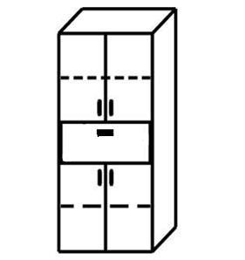 |  | 0.00 Kč
Skříň ŠATNÍ plná jednodveřová | 2 | CALVADOS 1792 | sokl 5 cm, uvnitř v horní části jedna police a výsuvná tyč na ramínka; pevná záda; úchytka 63121 Martina | 165 - 60 - 41 + dveře | 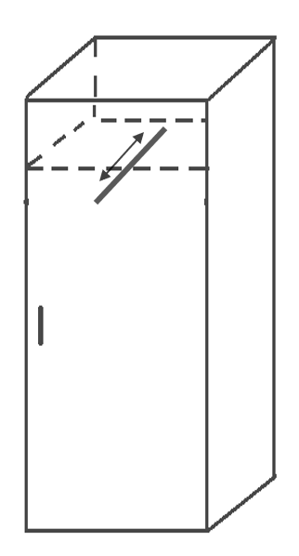 |  | 0.00 Kč
Nástavec na skříň š 80 | 5 | CALVADOS 1792 | dvojdveřový, pevná záda | 40 - 80 - 41 + dveře |  |  | 0.00 Kč
Nástavec na skříň š 60 | 3 | CALVADOS 1792 | jednodveřový, pevná záda | 40 - 60 - 41 + dveře |  |  | 0.00 Kč
Deska na zeď proti otěru malby | 6 | CALVADOS 1792 | LTD ohranovaná | 50 - 180 |  |  | 0.00 Kč

Stůl jednací | 2 | OŘECH 9455 | plné boky, uprostřed vzpěra o výšce min. 40 cm, stolová deska o tloušťce 18 mm na jedné straně zaoblení, které přečnívá přes plný bok | 76 - 200 - 73 |  |  | 0.00 Kč
Polička na zeď | 6 | OŘECH 9455 | police dvoudesková s bočnicemi, vše LTD tloušťka 18 mm, bočnice 25x25cm, vodorovný a svislý úkos 7cm s přeponou 26.5 cm; délka police 80cm | 25 - 80 - 25 |  |  | 0.00 Kč
Nástavec na stůl | 4 | OŘECH 9455 | svislé rozdělení 30 / 80 / 30, obě boční přihrádky mají uprostřed jednu vodorovnou poličku, uprostřed polička není | 30 - 135 - 30 |  |  | 0.00 Kč
Skříň plná čtyřdveřová se středovou zásuvkou | 2 | OŘECH 9455 | sokl 5 cm, spodní část dvoudveřová, uvnitř jedna police, světlá výška mezi spodní a horní hranou přihrádky 33 cm; vprostřed šuplík o výšce 17 cm po celé šířce; horní část dvoudveřová, rozdělená jednou policí na dvě přihrádky o výšce 33 cm; světlá výška mezi spodní a horní hranou přihrádek musí být 33 cm, aby umožňovala uložení šanonu o výšce 31,5 cm; pevná záda; úchytka 63121 Martina | 165 - 80 - 41 + dveře |  |  | 0.00 Kč
KOMODA - skříň střední jednodveřová | 3 | OŘECH 9455 | sokl 5 cm, spodní část jednodveřová, uvnitř jedna police, světlá výška mezi spodní a horní hranou přihrádky min. 33 cm; v horní části šuplík o výšce 20 cm po celé šířce; pevná záda; úchytka 63121 Martina | 110 - 60 - 41 + dveře | 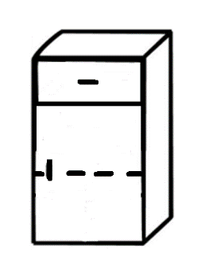 |  | 0.00 Kč
Nástavec na skříň š 80 | 2 | OŘECH 9455 | dvojdveřový, pevná záda | 40 - 80 - 41 + dveře |  |  | 0.00 Kč
Kontejner | 4 | OŘECH 9455 | 4 šuplíky, horní šuplík uzamykatelný, kolečka 4x | 65 + kolečka - 50 - 50 | 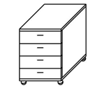 |  | 0.00 Kč
Deska na zeď proti otěru malby | 6 | OŘECH 9455 | LTD ohranovaná | 50 - 180 |  |  | 0.00 Kč

Stůl jednací | 2 | JAVOR 1521 | plné boky, uprostřed vzpěra o výšce min. 40 cm, stolová deska o tloušťce 18 mm na jedné straně zaoblení, které přečnívá přes plný bok | 76 - 200 - 73 |  |  | 0.00 Kč

Celková cena nákupního koše bez DPH |  |  |  |  |  |  | 0.00 Kč
DPH
Celková cena nákupního koše včetně DPH |  |  |  |  |  |  | 0.00 Kč

List1
